23 死亡率（人口千人当たり）
23 死亡率（人口千人当たり）

 | 時点 2024(R6)年（毎年）
 | 単位 － |  |  |  |  |  |  |  | 偏差値 |  | 38.5
順位 |  | 都道府県名 |  | 数 値 |  |  | 順位 | 都道府県名 |  | 数 値

 |  | 0 | 全 国 |  | 13.3 | 0.0 | 24 | 0 | 福 井 |  | 14.6
1 |  | 0 | 秋 田 |  | 19.6 | 0.0 | 24 | 0 | 山 梨 |  | 14.6
2 |  | 0 | 青 森 |  | 17.7 | 0.0 | 24 | 0 | 三 重 |  | 14.6
3 |  | 0 | 高 知 |  | 17.6 | 0.0 | 24 | 0 | 佐 賀 |  | 14.6
4 |  | 0 | 岩 手 |  | 17.4 | 0.0 | 28 | 0 | 静 岡 |  | 14.4
5 |  | 0 | 山 形 |  | 16.9 | 0.0 | 29 | 0 | 茨 城 |  | 14.3
5 |  | 0 | 山 口 |  | 16.9 | 0.0 | 29 | 0 | 岐 阜 |  | 14.3
7 |  | 0 | 和歌山 |  | 16.7 | 0.0 | 31 | 0 | 岡 山 |  | 14.2
7 |  | 0 | 徳 島 |  | 16.7 | 0.0 | 32 | 0 | 栃 木 |  | 14.0
9 |  | 0 | 島 根 |  | 16.5 | 0.0 | 33 | 0 | 石 川 |  | 13.9
10 |  | 0 | 愛 媛 |  | 16.2 | 0.0 | 34 | 0 | 奈 良 |  | 13.7
11 |  | 0 | 長 崎 |  | 16.1 | 0.0 | 35 | 0 | 広 島 |  | 13.4
11 |  | 0 | 宮 崎 |  | 16.1 | 0.0 | 36 | 0 | 宮 城 |  | 13.1
11 |  | 0 | 鹿児島 |  | 16.1 | 0.0 | 36 | 0 | 兵 庫 |  | 13.1
14 |  | 0 | 福 島 |  | 15.9 | 0.0 | 38 | 0 | 京 都 |  | 12.8
14 |  | 0 | 新 潟 |  | 15.9 | 0.0 | 38 | 0 | 大 阪 |  | 12.8
16 |  | 0 | 大 分 |  | 15.7 | 0.0 | 40 | 0 | 福 岡 |  | 12.6
17 |  | 0 | 富 山 |  | 15.6 | 0.0 | 41 | ◎ | 千 葉 |  | 12.4
18 |  | 0 | 北海道 |  | 15.4 | 0.0 | 42 | 0 | 埼 玉 |  | 12.2
19 |  | 0 | 鳥 取 |  | 15.3 | 0.0 | 43 | 0 | 愛 知 |  | 11.5
19 |  | 0 | 香 川 |  | 15.3 | 0.0 | 44 | 0 | 神奈川 |  | 11.4
21 |  | 0 | 群 馬 |  | 15.0 | 0.0 | 44 | 0 | 滋 賀 |  | 11.4
22 |  | 0 | 長 野 |  | 14.9 | 0.0 | 46 | 0 | 沖 縄 |  | 10.8
23 |  | 0 | 熊 本 |  | 14.8 | 0.0 | 47 | 0 | 東 京 |  | 10.4
死亡率 （人口千人当たり）
北海道 | 15.4
青 森 | 17.7
岩 手 | 17.4
宮 城 | 13.1
秋 田 | 19.6
山 形 | 16.9
福 島 | 15.9
茨 城 | 14.3
栃 木 | 14
群 馬 | 15
埼 玉 | 12.2
千 葉 | 12.4
東 京 | 10.4
神奈川 | 11.4
新 潟 | 15.9
富 山 | 15.6
石 川 | 13.9
福 井 | 14.6
山 梨 | 14.6
長 野 | 14.9
岐 阜 | 14.3
静 岡 | 14.4
愛 知 | 11.5
三 重 | 14.6
滋 賀 | 11.4
京 都 | 12.8
大 阪 | 12.8
兵 庫 | 13.1
奈 良 | 13.7
和歌山 | 16.7
鳥 取 | 15.3
島 根 | 16.5
岡 山 | 14.2
広 島 | 13.4
山 口 | 16.9
徳 島 | 16.7
香 川 | 15.3
愛 媛 | 16.2
高 知 | 17.6
福 岡 | 12.6
佐 賀 | 14.6
長 崎 | 16.1
熊 本 | 14.8
大 分 | 15.7
宮 崎 | 16.1
鹿児島 | 16.1
沖 縄 | 10.8

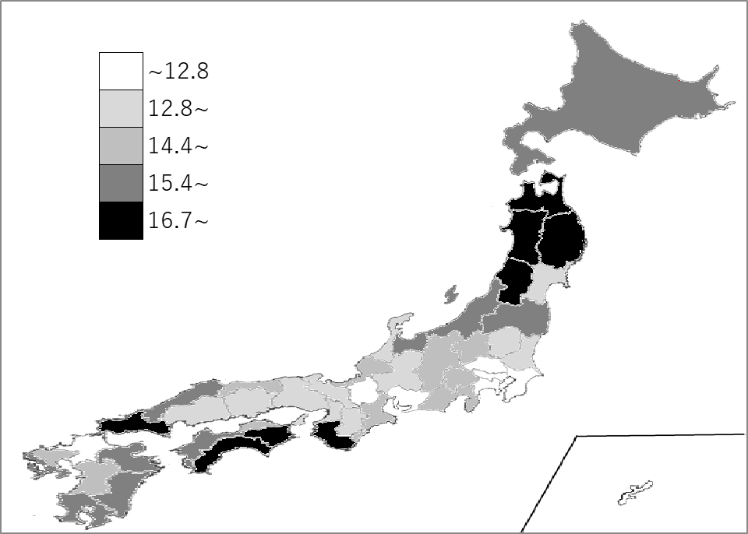
千葉県の推移
令和2年 | 10.1 | 41
令和3年 | 10.7 | 41
令和4年 | 11.8 | 41
令和5年 | 12 | 41
令和6年 | 12.4 | 41

《備 考》 ・資料出所 厚生労働省「人口動態統計（確定数）の概況」 ・算出方法 死亡数÷人口 ・参 考 千葉県の死亡数は、75,159人で7位です。全国は、1,605,378人。

